Chi tiết địa chất
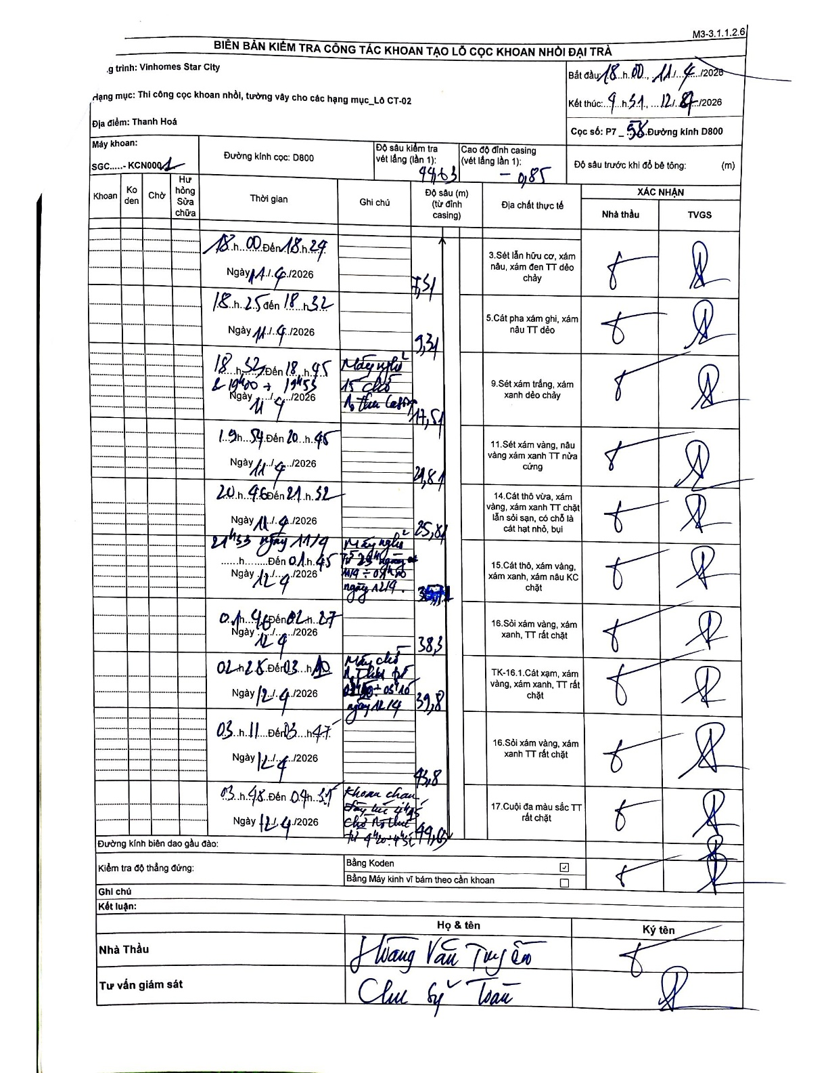
Dự án | Star City Thanh Hóa
Hạng mục | Thi công cọc khoan nhồi, tường vây cho các hạng mục_Lô CT-02
Tên bộ phận | Đường kinh D800
Số hiệu cọc | P7-58
Tên Máy khoan | SGC-KCN0001
Đường kính | D800
Bắt đầu thi công | 18:00 11/04/2026
Kết thúc thi công | 09:31 12/04/2026

Địa chất TT | Đường kính | Mô tả lớp thiết kế | Từ (h) | Đến (h) | Cao độ từ | Cao độ đến | T.Gian (h) | Dài (m) | V (m/h) | Ghi chú
1 | D800 | Sét lẫn hữu cơ, xám nâu, xám đen TT dẻo chảy | 18:00 11/04/2026 | 18:29 11/04/2026 | -0.85 | -7.51 | 0.48 | 6.66 | 13.78
2 | D800 | Cát pha xám ghi, xám nâu TT dẻo | 18:25 11/04/2026 | 18:32 11/04/2026 | -7.51 | -9.31 | 0.12 | 1.8 | 15.43
3 | D800 | Sét xám trắng, xám xanh dẻo chảy | 18:52 11/04/2026 | 19:53 11/04/2026 | -9.31 | -17.51 | 1.02 | 8.2 | 8.07 | Máy nghỉ 15' chỗ thay đầu lưỡi cưa
4 | D800 | Sét xám vàng, nâu vàng xám xanh TT nửa cứng | 19:54 11/04/2026 | 20:45 11/04/2026 | -17.51 | -21.81 | 0.85 | 4.3 | 5.06
5 | D800 | Cát thô vừa, xám vàng, xám xanh TT chặt lẫn sỏi sạn, có chỗ là cát hạt nhỏ, bụi | 20:46 11/04/2026 | 21:52 11/04/2026 | -21.81 | -25.81 | 1.1 | 4 | 3.64
6 | D800 | Cát thô, xám vàng, xám xanh, xám nâu KC chặt | 21:53 11/04/2026 | 00:45 12/04/2026 | -25.81 | -35.91 | 2.87 | 10.1 | 3.52 | Máy nghỉ từ 22h00 ngày 11/4 đến 00h45 ngày 12/4
7 | D800 | Sỏi xám vàng, xám xanh, TT rất chặt | 00:46 12/04/2026 | 02:27 12/04/2026 | -35.91 | -38.3 | 1.68 | 2.39 | 1.42
8 | D800 | TK-16.1.Cát xạm, xám vàng, xám xanh, TT rất chặt | 02:28 12/04/2026 | 03:10 12/04/2026 | -38.3 | -39.8 | 0.7 | 1.5 | 2.14 | Máy chờ n.thanh đến 05h10 ngày 12/4
9 | D800 | Sỏi xám vàng, xám xanh TT rất chặt | 03:11 12/04/2026 | 03:47 12/04/2026 | -39.8 | -45.8 | 0.6 | 6 | 10
10 | D800 | Cuội đa màu sắc TT rất chặt | 03:48 12/04/2026 | 04:35 12/04/2026 | -45.8 | -49.63 | 0.78 | 3.83 | 4.89 | Khoan chạm đáy lúc 04h35 chờ n.thu từ 04h20 - 04h45

ẢNH BIÊN BẢN GỐC

